TS-ADMIN
TEST CASE
Nama Aplikasi |  |  | : | Aplikasi BKK | Tgl | 2019-02-11
Status |  |  | : | Alpha | No.tc | 001/bkk
Level User |  |  | : | Admin
No | Modul | Langkah-Langkah |  |  | Hasil yang diharapkan | Kondisi Exsisting | Status | Test Case 11 Nov
A | User Admin
1 | Log in |  | 1 | User melakukan login |  |  | v | v
 |  |  | 2 | User memasukkan username & Password |  |  | v | v
 |  |  | 3 | admin masuk ke dashboard |  |  | v | v

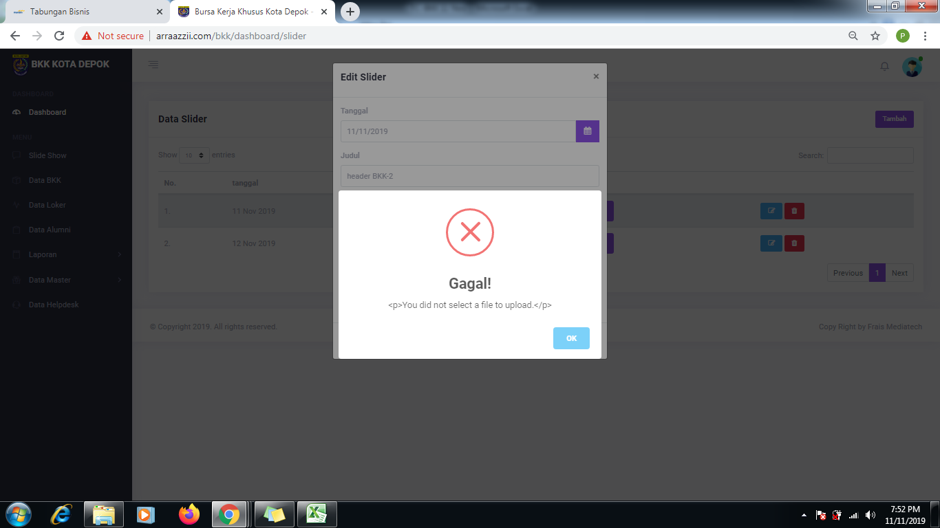
2 | Slideheader | - | Notes
 |  |  | 1 | Template Header | #template header belum sesuai, yg muncul seharusnya hanya image saja | #template salah | x | v
 |  |  | 2 | Ukuran size image | Diberi ukuran maximal dan jenis file | Belum ada | x | v
 |  |  | 3 | full image | Image tidak terpotong | msih terpotong | x | v

 |  | A | Menambah Header
 |  |  | 1 | Admin mengklik menu slide |  |  | v | v
 |  |  | 2 | Admin mengklik tombol tambah |  |  | v | v
 |  |  | 3 | Data slide muncul di tabel |  |  | v | v
 |  |  | 4 | Data slide muncul di beranda |  |  | v | v

 |  | B | Mengedit slide
 |  |  | 1 | Admin mengklik menu slide |  |  | v | v
 |  |  | 2 | Admin mengklik tombol edit |  |  | v | v
 |  |  | 3 | slide dapat di edit |  |  | v | x | masih muncul pesan error
 |  |  | 4 | hasil edit slide muncul di tabel |  |  | v | x | Setelah diedit gambar hilang
 |  |  | 5 | hasil edit slide muncul di beranda |  |  | v | x

 |  | C | Menghapus slide
 |  |  | 1 | Admin mengklik menu slide |  |  | v
 |  |  | 2 | Admin mengklik tombol hapus |  |  | v
 |  |  | 3 | Data slide hilang di tabel |  |  | v
 |  |  | 4 | Data slide hilang di beranda |  |  | v

3 | Data BKK | - | Notes
 |  |  | 1 | Fitur edit dan hapus | Data BKK yang sudah masuk dapat di edit dan dihapus oleh admin | Belum | x | V
 |  |  | 2 | Export ke excell | Semua data bisa dieksport ke excell | belum | x | X | Data belum bisa dieksport ke excell
 |  | A | Mengedit BKK
 |  |  | 1 | Admin mengklik menu BKK |  |  | x | v
 |  |  | 2 | Admin mengklik tombol edit |  |  | x | v
 |  |  | 3 | BKK dapat di edit |  |  | x | x | Masih nyantol datanya, untuk tgl ijin
 |  |  | 4 | hasil edit BKK muncul di tabel |  |  | x | x
 |  |  | 5 | hasil edit BKK muncul di beranda |  |  | x | x

 |  | B | Menghapus BKK
 |  |  | 1 | Admin mengklik menu BKK |  |  | x | v
 |  |  | 2 | Admin mengklik tombol hapus |  |  | x | v
 |  |  | 3 | Data BKK hilang di tabel |  |  | x | v
 |  |  | 4 | Data BKK hilang di beranda |  |  | x | v

4 | Data LOKER | - | Notes
 |  |  | 1 | Fitur edit dan hapus | Data LOKER yang sudah masuk dapat di edit dan dihapus oleh admin | Belum | x | v
 |  |  | 2 | Export ke excell | Semua data bisa dieksport ke excell | belum | x | x | Data belum bisa dieksport ke excell
 |  | A | Mengedit LOKER
 |  |  | 1 | Admin mengklik menu LOKER |  |  | x | v
 |  |  | 2 | Admin mengklik tombol edit |  |  | x | v
 |  |  | 3 | LOKER dapat di edit |  |  | x | x | 1.setelah diedit tidak muncul dihalaman utama, 2. seharusnya loker yang sdh expired tidak bisa diaktivasi kembali, tapi skrng bisa
 |  |  | 4 | hasil edit LOKER muncul di tabel |  |  | x | x
 |  |  | 5 | hasil edit LOKER muncul di beranda |  |  | x | x

 |  | B | Menghapus LOKER
 |  |  | 1 | Admin mengklik menu LOKER |  |  | v | v
 |  |  | 2 | Admin mengklik tombol hapus |  |  | v | v
 |  |  | 3 | Data LOKER hilang di tabel |  |  | v | v
 |  |  | 4 | Data LOKER hilang di beranda |  |  | v | v

5 | Data Alumni | - | Notes
 |  |  | 1 | Fitur edit dan hapus | Data Alumni yang sudah masuk dapat di edit dan dihapus oleh admin | Belum | x | v
 |  |  | 2 | Export ke excell | Semua data bisa dieksport ke excell | belum | x | x | Data belum bisa dieksport ke excell
 |  | A | Mengedit Alumni
 |  |  | 1 | Admin mengklik menu Alumni |  |  | x | v
 |  |  | 2 | Admin mengklik tombol edit |  |  | x | v
 |  |  | 3 | Alumni dapat di edit |  |  | x | v
 |  |  | 4 | hasil edit Alumni muncul di tabel |  |  | x | v
 |  |  | 5 | hasil edit Alumni muncul di beranda |  |  | x | v

 |  | B | Menghapus Alumni
 |  |  | 1 | Admin mengklik menu Alumni |  |  | v | v
 |  |  | 2 | Admin mengklik tombol hapus |  |  | v | v
 |  |  | 3 | Data Alumni hilang di tabel |  |  | v | v
 |  |  | 4 | Data Alumni hilang di beranda |  |  | v | v

6 | Laporan | - | Notes
 |  |  | 1 | Laporan BKK | Berisi angka - angka sesuai format LapBKK | belum | x | x | Masih salah dalam rekapan..contoh kecamatan beji
 |  |  | 2 | Laporan Alumni | Berisi angka - angka sesuai format Lapalumni | belum | x | x | tidak bisa dieksport
 |  |  | 3 | Laporan Kemitraan | Berisi angka - angka sesuai format Lapmitra | belum | x | x | tidak bisa dieksport
 |  |  | 4 | Laporan keterserapan | Berisi angka - angka sesuai format Lapmitra | belum | x | x | tidak bisa dieksport

 |  | A | Laporan BKK
 |  |  | 1 | Admin mengklik menu Laporan Admin |  |  | v | v
 |  |  | 2 | Admin mengklik tombol export |  |  | v | v
 |  |  | 3 | Laporan excell dan pdf |  |  | v | x | masih error

 |  | B | Laporan Alumni
 |  |  | 1 | Admin mengklik menu Laporan Admin |  |  | v | v
 |  |  | 2 | Admin mengklik tombol export |  |  | v | v
 |  |  | 3 | Laporan excell dan pdf |  |  | v | x | masih error

 |  | C | Laporan Kemitraan
 |  |  | 1 | Admin mengklik menu Laporan Admin |  |  | v | v
 |  |  | 2 | Admin mengklik tombol export |  |  | v | v
 |  |  | 3 | Laporan excell dan pdf |  |  | v | x | masih error

 |  | D | Laporan Keterserapan
 |  |  | 1 | Admin mengklik menu Laporan Admin |  |  | v
 |  |  | 2 | Admin mengklik tombol export |  |  | v
 |  |  | 3 | Laporan excell dan pdf |  |  | v | x | masih error

7 | Menu Header | - | Notes
 |  |  | 1 | Menu icon email | Email ini berisi notifikasi apabila ada data BKK baru yang terdaftar secara online | belum | x | v
 |  |  | 2 | Data user | Info user muncul dan dapat melakukan setting dsb | belum | x | v

